Deckblatt
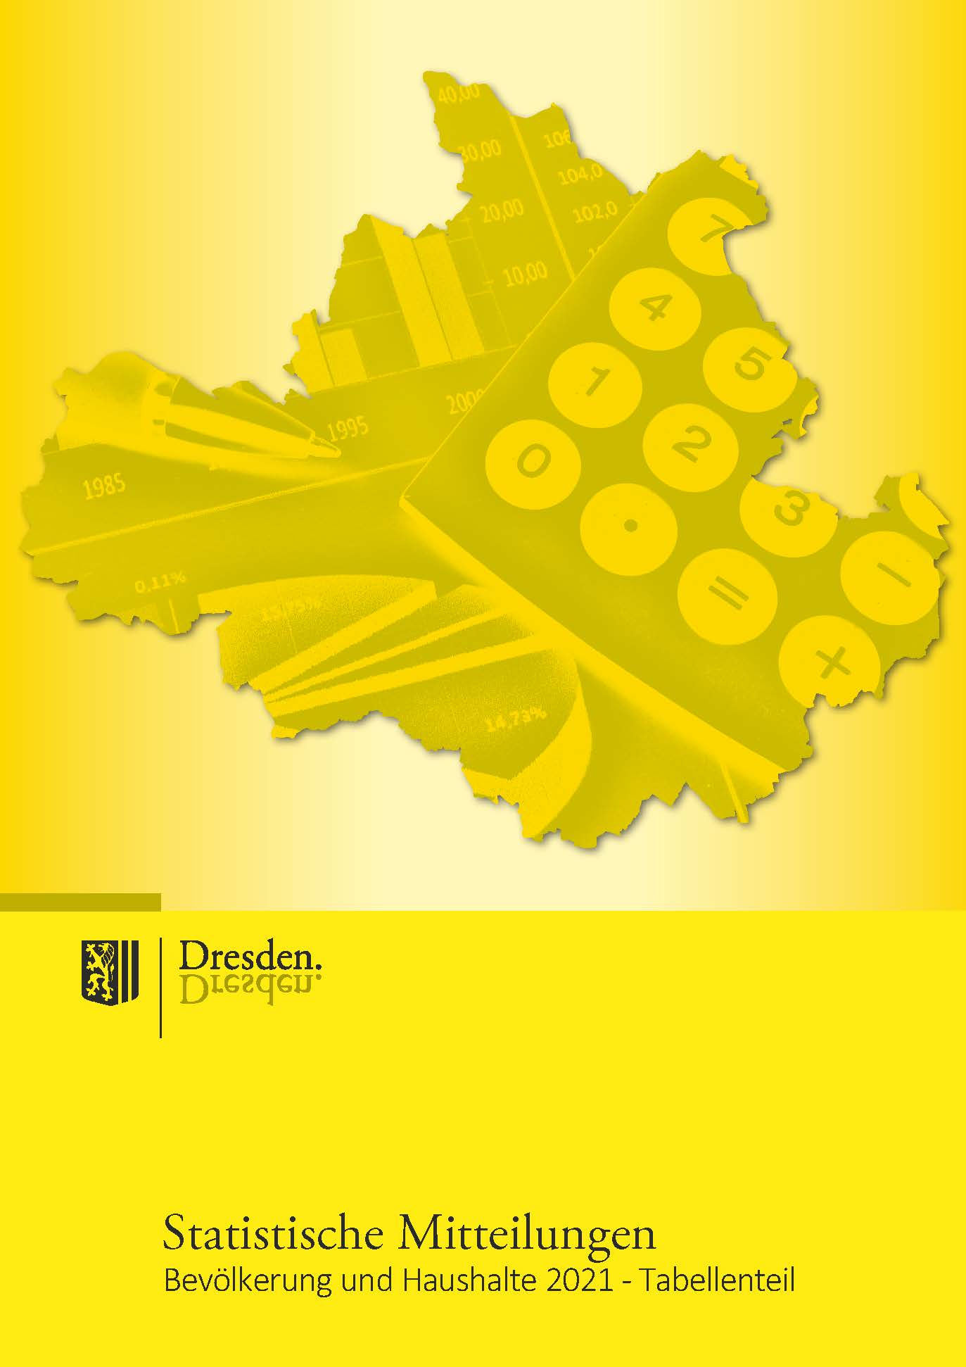

Impressum

Herausgeberin:
Landeshauptstadt Dresden

Kommunale Statistikstelle
Telefon (03 51) 4 88 11 00
E-Mail statistik@dresden.de

Amt für Presse- und Öffentlichkeitsarbeit
Telefon (03 51) 4 88 23 90
Telefax (03 51) 4 88 22 38
E-Mail presse@dresden.de

Postfach 12 00 20
01001 Dresden
www.dresden.de
facebook.com/stadt Dresden

Zentraler Behördenruf 115 - Wir lieben Fragen

Redaktion: Kommunale Statistikstelle
Titelfotos: Frank Exß, Sylvio Dittrich, Andreas Tampe

Redaktionsschluss: September 2022

Elektronische Dokumente mit qualifizierter elektronischer Signatur können über ein
Formular eingereicht werden. Darüber hinaus gibt es die Möglichkeit, E-Mails an die
Landeshauptstadt Dresden mit einem S/MIME-Zertifikat zu verschlüsseln oder mit
DE-Mail sichere E-Mails zu senden. Weitere Informationen hierzu stehen unter
www.dresden.de/kontakt.
Dieses Informationsmaterial ist Teil der Öffentlichkeitsarbeit der Landeshauptstadt
Dresden. Es darf nicht zur Wahlwerbung benutzt werden. Parteien können es jedoch
zur Unterrichtung ihrer Mitglieder verwenden.

66
2.2.2 Bevölkerung am Ort der Hauptwohnung nach Stadtteilen und Familienstand 2021 |  |  |  |  |  |  |  | zurück

Stadt Stadtbezirk (StB)/Ortschaft (OS) Stadtteil | Bevölkerung
 | ins- gesamt | darunter unter 18 Jahre | davon 18 Jahre und älter und
 |  |  | ledig 1) | verheiratet oder eingetra- gene Lebenspartnerschaft |  | ver- witwet 2) | ge- schieden 3)

 |  |  |  | ins- gesamt | darunter ein- getragene LP

Dresden insgesamt | 561,002 | 95,557 | 192,512 | 197,246 | 529 | 33,667 | 42,020
StB Altstadt | 61,305 | 7,954 | 25,077 | 18,350 | 86 | 5,237 | 4,687
01 Innere Altstadt | 2,320 | 187 | 1,090 | 740 | 6 | 179 | 124
02 Pirnaische Vorstadt | 5,813 | 594 | 2,682 | 1,471 | 6 | 553 | 513
03 Seevorstadt-Ost | 8,129 | 792 | 3,907 | 2,189 | 12 | 665 | 576
04 Wilsdruffer Vorstadt/Seevorstadt-West | 10,076 | 1,143 | 4,018 | 3,110 | 12 | 939 | 866
05 Friedrichstadt | 9,841 | 1,593 | 5,296 | 2,008 | 8 | 382 | 562
06 Johannstadt-Nord | 12,837 | 2,356 | 4,438 | 4,138 | 15 | 1,010 | 895
07 Johannstadt-Süd | 12,289 | 1,289 | 3,646 | 4,694 | 27 | 1,509 | 1,151
StB Neustadt | 51,424 | 9,787 | 25,153 | 12,091 | 81 | 1,428 | 2,965
11 Äußere Neustadt (Antonstadt) | 17,906 | 3,293 | 10,098 | 3,323 | 31 | 246 | 946
12 Radeberger Vorstadt | 8,939 | 1,993 | 3,086 | 2,860 | . | 310 | 690
13 Innere Neustadt | 7,755 | 1,305 | 3,363 | 2,191 | 23 | 362 | 534
14 Leipziger Vorstadt | 13,007 | 2,436 | 6,951 | 2,751 | 16 | 279 | 590
15 Albertstadt | 3,817 | 760 | 1,655 | 966 | . | 231 | 205
StB Pieschen | 53,836 | 9,978 | 20,495 | 16,622 | 51 | 2,554 | 4,187
21 Pieschen-Süd | 12,146 | 2,473 | 5,803 | 2,816 | 17 | 298 | 756
22 Mickten | 13,435 | 2,339 | 4,965 | 4,391 | 17 | 650 | 1,090
23 Kaditz | 5,542 | 989 | 1,850 | 1,863 | . | 328 | 512
24 Trachau | 10,085 | 1,948 | 2,765 | 3,926 | . | 591 | 855
25 Pieschen-Nord/Trachenberge | 12,628 | 2,229 | 5,112 | 3,626 | 9 | 687 | 974
StB Klotzsche/nördliche Ortschaften | 31,294 | 5,836 | 6,700 | 14,437 | 17 | 2,186 | 2,135
31 Klotzsche* | 14,682 | 2,559 | 3,645 | 6,106 | 13 | 1,171 | 1,201
32 Hellerau/Wilschdorf | 6,352 | 1,204 | 1,294 | 3,094 | . | 370 | 390
35 Weixdorf | 5,927 | 1,171 | 1,003 | 3,066 | - | 365 | 322
36 Langebrück/Schönborn | 4,333 | 902 | 758 | 2,171 | . | 280 | 222
StB Loschwitz/OS Schönfeld-Weißig | 33,663 | 6,401 | 7,187 | 15,466 | 34 | 2,133 | 2,476
41 Loschwitz/Wachwitz | 5,874 | 1,085 | 1,315 | 2,686 | 10 | 336 | 452
42 Bühlau/Weißer Hirsch* | 11,502 | 2,336 | 2,429 | 5,085 | 10 | 791 | 861
43 Hosterwitz/Pillnitz | 3,300 | 559 | 690 | 1,540 | 6 | 259 | 252
45 Weißig | 5,570 | 907 | 1,386 | 2,381 | 4 | 379 | 517
46 Gönnsdorf/Pappritz | 4,027 | 793 | 728 | 2,081 | - | 190 | 235
47 Schönfeld/Schullwitz | 3,390 | 721 | 639 | 1,693 | 4 | 178 | 159

Noch: 2.2.2 Bevölkerung am Ort der Hauptwohnung nach Stadtteilen und Familienstand 2021 |  |  |  |  |  |  |  | zurück

Stadt Stadtbezirk (StB)/Ortschaft (OS) Stadtteil | Bevölkerung
 | ins- gesamt | darunter unter 18 Jahre | davon 18 Jahre und älter und
 |  |  | ledig 1) | verheiratet oder eingetra- gene Lebenspartnerschaft |  | ver- witwet 2) | ge- schieden 3)

 |  |  |  | ins- gesamt | darunter ein- getragene LP

StB Blasewitz | 88,513 | 15,248 | 27,022 | 33,234 | 81 | 5,903 | 7,106
51 Blasewitz | 10,197 | 1,895 | 2,812 | 4,150 | 15 | 622 | 718
52 Striesen-Ost | 15,417 | 3,443 | 4,812 | 5,489 | 25 | 602 | 1,071
53 Striesen-Süd | 12,315 | 1,988 | 4,146 | 4,303 | 11 | 892 | 986
54 Striesen-West | 13,099 | 2,114 | 4,261 | 4,761 | 10 | 947 | 1,016
55 Tolkewitz/Seidnitz-Nord | 11,280 | 1,943 | 3,294 | 4,313 | 9 | 778 | 952
56 Seidnitz/Dobritz | 13,170 | 1,839 | 4,185 | 4,942 | 5 | 946 | 1,258
57 Gruna | 13,035 | 2,026 | 3,512 | 5,276 | 6 | 1,116 | 1,105
StB Leuben | 39,024 | 6,295 | 10,541 | 15,689 | 24 | 2,949 | 3,550
61 Leuben | 12,279 | 1,963 | 3,907 | 4,084 | 8 | 1,047 | 1,278
62 Laubegast | 12,094 | 1,893 | 3,039 | 5,212 | 9 | 835 | 1,115
63 Kleinzschachwitz | 8,431 | 1,460 | 1,735 | 4,041 | . | 558 | 637
64 Großzschachwitz | 6,220 | 979 | 1,860 | 2,352 | . | 509 | 520
StB Prohlis | 57,864 | 9,818 | 17,308 | 22,173 | 57 | 3,739 | 4,826
71 Prohlis-Nord | 5,978 | 937 | 1,914 | 2,059 | 5 | 425 | 643
72 Prohlis-Süd | 8,377 | 1,342 | 2,744 | 2,551 | 6 | 775 | 965
73 Niedersedlitz | 6,054 | 1,082 | 1,475 | 2,774 | - | 327 | 396
74 Lockwitz | 7,280 | 1,530 | 1,433 | 3,557 | 10 | 344 | 416
75 Leubnitz-Neuostra | 13,802 | 2,052 | 3,674 | 6,076 | 25 | 919 | 1,081
76 Strehlen | 10,929 | 1,914 | 4,400 | 3,303 | 7 | 521 | 791
77 Reick | 5,444 | 961 | 1,668 | 1,853 | 4 | 428 | 534
StB Plauen | 57,105 | 9,005 | 21,973 | 19,554 | 34 | 3,113 | 3,460
81 Südvorstadt-West | 14,231 | 2,430 | 6,487 | 3,945 | 9 | 716 | 653
82 Südvorstadt-Ost | 8,663 | 1,078 | 5,148 | 1,842 | 3 | 250 | 345
83 Räcknitz/Zschertnitz | 9,390 | 1,234 | 2,996 | 3,677 | 6 | 735 | 748
84 Kleinpestitz/Mockritz | 7,554 | 1,085 | 1,781 | 3,561 | 11 | 521 | 606
85 Coschütz/Gittersee | 5,609 | 946 | 1,624 | 2,326 | - | 333 | 380
86 Plauen | 11,658 | 2,232 | 3,937 | 4,203 | 5 | 558 | 728
StB Cotta/westliche Ortschaften | 86,974 | 15,235 | 31,056 | 29,630 | 64 | 4,425 | 6,628
90 Cossebaude/Mobschatz/Oberwartha | 7,865 | 1,506 | 1,768 | 3,516 | . | 483 | 592
91 Cotta | 11,235 | 1,942 | 4,300 | 3,501 | 11 | 489 | 1,003
92 Löbtau-Nord | 9,498 | 1,526 | 4,858 | 2,343 | . | 304 | 467
93 Löbtau-Süd | 11,715 | 1,966 | 5,819 | 2,849 | 13 | 397 | 684
94 Naußlitz | 9,590 | 1,679 | 2,733 | 4,037 | 8 | 469 | 672
95 Gorbitz-Süd | 8,517 | 1,565 | 3,308 | 2,252 | 6 | 533 | 859
96 Gorbitz-Ost | 6,242 | 1,016 | 2,044 | 1,937 | 6 | 562 | 683
97 Gorbitz-Nord/Neu-Omsewitz | 6,655 | 1,209 | 2,513 | 1,978 | . | 316 | 639
98 Briesnitz | 11,282 | 2,044 | 2,931 | 4,870 | 15 | 651 | 786
99 Altfranken/Gompitz | 4,375 | 782 | 782 | 2,347 | - | 221 | 243

 |  |  |  |  |  |  |  | zurück
Anmerkungen: 1) einschließlich unbekannt
Anmerkungen: 2) einschließlich Lebenspartner verstorben (19)
Anmerkungen: 3) einschließlich Lebenspartnerschaft aufgehoben (147)
...
Bevölkerungsentwicklung nach Familienstand in %
 | 1992 | 1994 | 1996 | 1998 | 2000 | 2001 | 2002 | 2003 | 2004
unter 18 Jahre | 21.120750517 | 19.73544715 | 17.956509728 | 16.533028899 | 15.592463216 | 15.117324035 | 14.722010967 | 14.333836488 | 14.068371407
ledig und über 18 Jahre | 16.292349477 | 18.226357129 | 20.645381954 | 22.625970944 | 24.592780777 | 25.629016263 | 26.532779132 | 27.499670263 | 28.276849861
verheiratet | 47.885744661 | 47.380922536 | 46.424922495 | 45.530409867 | 44.835820896 | 44.242695926 | 43.736477647 | 43.162714355 | 42.662908273
geschieden | 6.936219341 | 7.0126051402 | 7.3395863206 | 7.6592124997 | 7.6489890971 | 7.7592240564 | 7.8175264443 | 7.9153695256 | 8.0033808892
verwitwet | 7.7649360034 | 7.6446680448 | 7.6335995019 | 7.6513777897 | 7.3299460146 | 7.2515282679 | 7.1912058094 | 7.0884093683 | 6.9884895711

97
...
2012 | 78,681 | 78,095 | 41,405 | 19,751 | . | 16,939
2015 | 87,712 | 86,204 | 45,736 | 22,667 | 20,437 | 17,801
2016 | 90,491 | 89,176 | 46,991 | 24,153 | 21,706 | 18,032
2017 | 92,815 | 91,523 | 48,561 | 24,233 | 20,185 | 18,729
2018 | 94,336 | 93,146 | 49,678 | 25,503 | 22,808 | 17,965
2019 | 95,593 | 94,378 | 50,674 | 25,386 | 22,781 | 18,318
2020 | 96,272 | 95,152 | 51,231 | 25,516 | 22,862 | 18,405
2021 | 96,441 | 95,271 | 51,426 | 25,235 | 22,861 | 18,610

Kinder in verschiedenen Haushaltstypen
 | 1 | 1 | 1
Anmerkung: 1) unter 18-Jährige am Ort der Haupt- oder Nebenwohnung
Quellen: Melderegister der LH Dresden
Quellen: Kommunale Statistikstelle

